OBSERVATIONS SIMULATEUR

 | Elements pris en compte pour simulation BS
 |  | 19j/mois
 |  | TJM 500 €
 |  | Frais de gestion 5%
 |  | Pas de TR
 |  | Avec Mutuelle
 |  | Pas de Frais

 | SALAIRE DE BASE | INDEMNITE APPORT AFFAIRES | COMPLEMENT DE REMUNERATION | INDEMNITES CONGES PAYES | SALAIRE BRUT | CHARGES SALARIALES | CHARGES PATRONALES | NET AVANT IMPOTS
SIMULATEUR OLIVIER | 2,374.00 € | 118.70 € | 2,934.68 € | 542.74 € | 5,970.12 € | 1,406.56 € | 2,787.45 € | 4,533.52 €
SIMULATION SILAE | 2,374.00 € | 118.70 € | 2,966.34 € | 545.90 € | 6,004.94 € | 1,292.65 € | 2,646.99 € | 4,712.29 €
 |  |  |  | ECART | -34.83 € | 113.91 € | 140.46 € | -178.77 €

Observations : | Sujet 1 : Complément de rémunération

 | Complément de rémunération -> Ecart / Revoir les cotisations sociales sur le bulletin de salaire transmis (voir onglet BS SIMULATION)
 |  |  |  |  | Précisions :
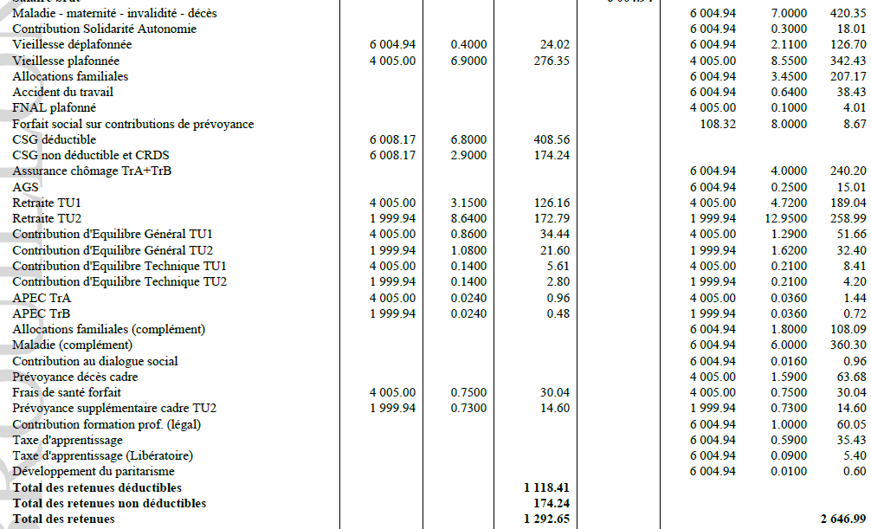
 |  |  |  |  | Le complément allocations familiales et le complément maladie se déclenchent selon certains critères :

 |  |  |  |  | SI SALAIRE BRUT > 3,3 X SMIC alors déclenchement du complément allocations familiales avec taux à 1,8%
 |  |  |  |  | SI SALAIRE BRUT > 2,25 X SMIC alors déclenchement du complément maladie avec taux à 6%

 |  |  |  |  | Exemple :

 | A la place de "complément de rémunération" -> différencier complément de rémunération et complément apport d'affaires

 | SIMULATEUR

 | Tu as trouvé 2934,68 €
 | Saisir les deux intitulés

 | Calculs
 | -> Complément de rémunération = 2934,68 / 1,05 = soit 2794,93 €
 | -> Complément apport d'affaires = 2934,68-2794,93 = 139,75 €

 | Sujet 2 : Coût Global Sans Réserve Financière

 | Dans l'onglet configuration, ajouter le coût global sans la réserve financière
 | Cet élément permettra de déterminer la réserve financière provisionnée

 | Calculs

 | COUT GLOBAL SANS RESERVE FINANCIERE = SALAIRE BRUT + CHARGES PATRONALES + TOTAL FRAIS
 | Prenons exemple avec ton simulateur -> 5970,12 + 2787,45 + 0 = 8757,57 €

 | Sujet 3 : Provisions Réserve Financière

 | Mettre en évidence la Réserve Financière provisionnée chargée.

 | SIMULATEUR OLIVIER

 | Retirer le terme "Epargne" et remplacer par Réserve Financière Provisionnée chargée

 | Calculs
 | RESERVE FINANCIERE CHARGEE = MONTANT DISPONIBLE - COUT GLOBAL SANS RESERVE FINANCIERE
 | A remplacer -> Le terme "MASSE SALARIAL DISPONIBLE" par "MONTANT DISPONIBLE"

 | Prenons exemple avec ton simulateur et mon calcul précédent du coût global sans réserve financière -> 9025 - 8757,57 = 267,43 €*
 | *A noter qu'une réserve financière provisionnée est environ égale à 350/370 € ; 267,43 € est un montant erroné car il y a un écart sur le complément de rémunération et par conséquent sur les charges patronales.

 | Sujet 4: Frais

 | FRAIS IMPOSABLES | FRAIS NON IMPOSABLES
 | Indemnité Kilométrique | Indemnité Grand Déplacement
 | Transports Train, Avion | Abonnement Téléphonique
 | Péage | Abonnement Internet
 | Taxi | Abonnement transport en commun
 | Parking | Achat Matériel
 |  | Invitation Déjeuner
 |  | Allocation forfaitaire Télétravail
 |  | Abonnement Prospection type Linkdin, Licence professionnel etc …

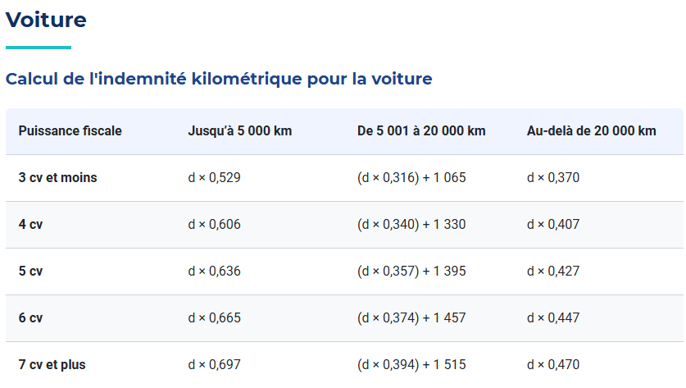
Indemnité Kilométrique

 | La BU Portage Salarial demande la possibilité de prendre en compte les barèmes jusqu'à 5000 km et ceux au-delà de 20 000 km.
 | Le BO priviligie les barèmes au-delà de 20 000km.
 | Prendre en considération la demande de la BU Portage Salarial

SUGGESTIONS DE AAI | Ajouter un champ pour les chevaux fiscaux de 3 à 7+ pour voiture
 | Ajouter un champ Seuil Kilomètres avec un choix " Jusqu'à 5000km/an" ou "Au-delà de 20 000 km/an

 | Ajouter un champ barème Urssaf avec condition :
 | Exemple : si 3CV et "Jusqu'à 5000km/an", alors barème Urssaf = 0,529
 | si 4CV et "Au-delà de 20 000 km" alors barème Urssaf = 0,407

 | Faire de même pour le barème URSSAF MOTO
 | Ajouter un champ pour les chevaux fiscaux de 1 à 5+ pour moto
 | Ajouter un champ Seuil Kilomètres avec un choix " Jusqu'à 3000km/an" ou "Au-delà de 6000 km/an

 | Si impossible, faire simple -> créer champ barème Urssaf uniquement

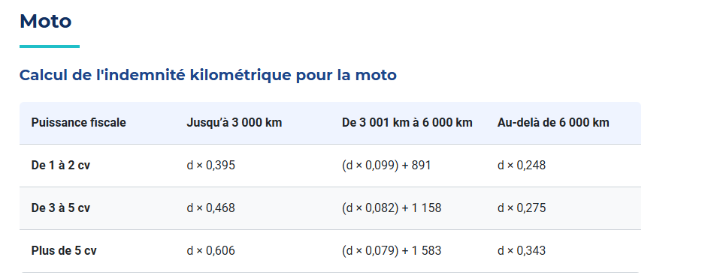

 | Calculs
 | Intégrer le calcul des frais indemnités kilométriques
 | Frais Indemnité Kilométrique = Nb de Kilomètre X Barème Urssaf

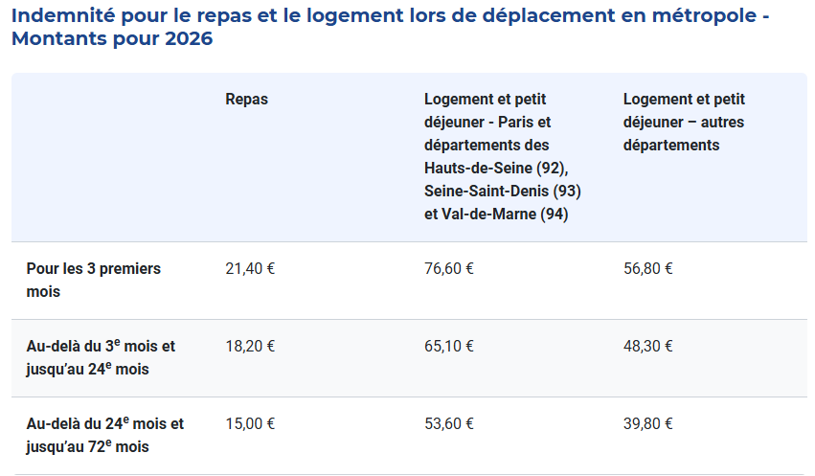
Indemnité Grand Déplacement

 | Ajouter un champ Indemnité Grand Déplacement Repas
 | Ajouter un champ Indemnité Grand Déplacement Nuitée

 | Calculs
 | Intégrer le calcul des frais indemnités grand déplacement
 | Frais Indemnité GD Repas = Nb de repas X Barème Urssaf
 | Frais Indemnité GD Nuitée = Nb de nuitée X Barème Urssaf

Autres Frais
 | Rectifier le libellé du champ "Repas/Divers" par Autres Frais

 | Calculs
 | Pris en charge à 100 %, basés sur les montants communiqués par le prospect
 | Exemple : Péage, Taxi, Parking, Transport train, avion, invitation déjeuner etc …

 | Sujet 5 : Net avant Impôts sur le Revenu/Net Imposable

 | Ne pas confondre Net Avant Impôts sur le revenu et Net Imposable

 | Calculs
 | > NET AVANT IMPOTS sur le revenu = SALAIRE BRUT - TOTAL CHARGES SALARIALES +TOTAL FRAIS (IMPOSABLES ET NON IMPOSABLES)
 | Prenons exemple avec ton simulateur -> 5970,12 - 1406,56 + 0 = 4563,56 €
 | Inclure dans le simulateur

 | >NET IMPOSABLE = NET AVANT IMPÔTS sur le Revenu + CSG/CRDS non déductibles + PART PATRONALE MUTUELLE - FRAIS NON IMPOSABLES + FRAIS IMPOSABLES
 | Prenons exemple avec mon calcul du NET AVANT IMPÔTS sur le Revenu et mon calcul CSG/CRDS non déductibles -> 4563,56 + 173,13 + 30,04 -0 +0 = 4766,73 €
 | Ne pas inclure dans le simulateur

 | Sujet 6 : Net à Payer

 | Ne pas inclure le Net A Payer car nous n'avons pas accès au taux Prélèvement à la Source du Prospect
 | Néanmoins, je te mets le calcul ;)

 | Calculs
 | NET A PAYER = SALAIRE BRUT - TOTAL CHARGES SALARIALES - IMPÔTS SUR LE REVENU PRELEVE A LA SOURCE (TAUX PAS) + TOTAL FRAIS

 | Sujet 7 : Frais d'intermédiation

 | Lorsque S+ trouve une mission au consultant, nous lui déduisons des frais d'intermédiation en plus des frais de gestion.
 | La BU Portage Salarial communique le %
 | Ajouter dans le simulateur Frais d'intermédiation
 | Créer un champ Frais d'intermédiation en % ; voir si possibilité de créer le champ en % et en euros.

 | Calculs
 | FRAIS D'INTERMEDIATION = CHIFFRES D'AFFAIRE X TAUX EN POURCENTAGE FRAIS INTERMEDIATION (communiqué par la BU PS ou le commercial en charge du dossier)

 | Sujet 9 : Disposition des libellés simulateur

SUGGESTIONS DE AAI | Ce que je propose :

 | Chiffres d'affaires (CA) | Les couleurs, c'est un kiff perso ;) à ne pas prendre en considération
 | Frais de gestion
 | Frais d'intermédiation
 | MONTANT DISPONIBLE
 | Salaire de Base
 | Prime apport d'affaires
 | Complément de Rémunération
 | Complément apport d'affaires
 | Indemnités Congés Payés
 | SALAIRE BRUT
 | Réserve Financière
 | Mutuelle Part Patronale
 | Mutuelle Part Salarial
 | Charges Patronales
 | Charges Salariales
 | Frais
 | NET A PAYER AVANT IMPOTS

 | Sujet 10 : Champ Réserve Financière

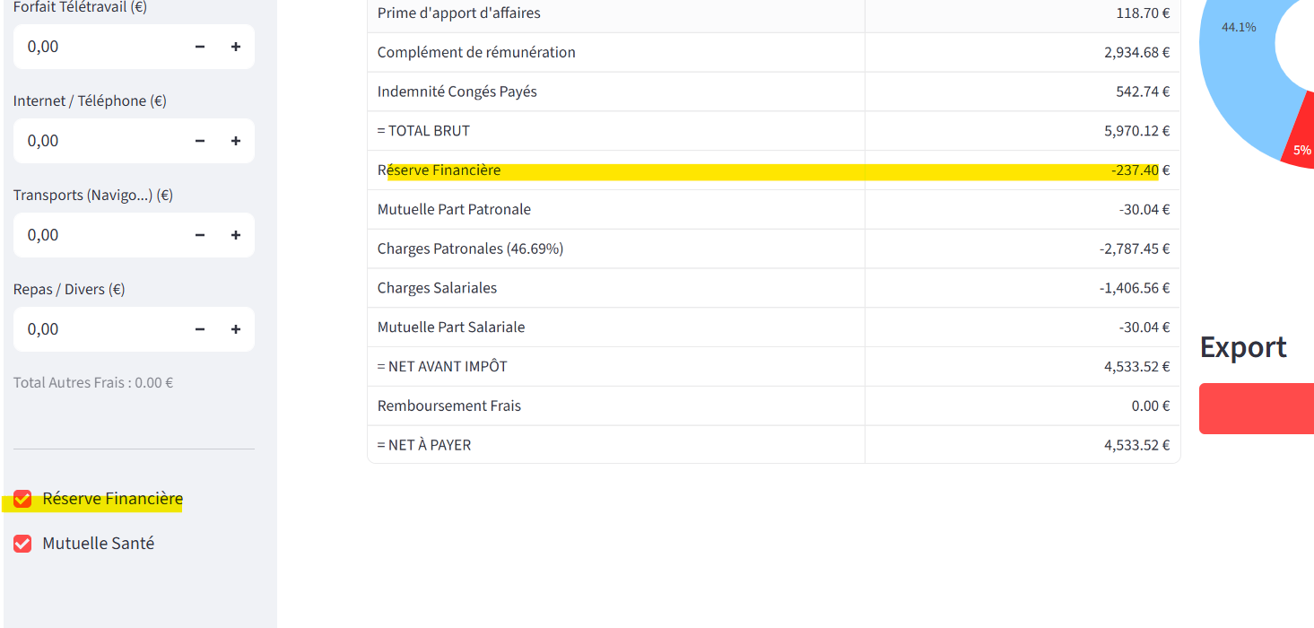
SUGGESTIONS DE AAI

 | Lorsqu'on coche Réserve Financière, celle-ci apparaît en négatif sur la simulation.
 | De mon point de vue, lorsque je coche la réserve financière, elle doit appaître en positive sur la simulation et non en négative.
 | Serait-il possible d'inverser le dispositif stp ? Décocher Réserve fiancière -> Réserve en négative / Cocher Réserve Financière -> Réserve réintégrée dans le salaire brut

 | Sujet 11 : Titres Restaurants

 | Créer un champ Titres restaurants
 | A noter que les titres restaurants sont inclus dans les charges sociales ; soit 50 % part patronale et 50 % part salariale

 | La part salariale TR est incluse dans le total des charges salariales et idem côté charges patronales.

 | Calculs
 | Part Salariale = Nbres Titres Restaurants X 7,18
 | Part Patronale = Nbres Titres Restaurants X 7,18
 | A intégrer dans le calcul des charges sociales

 | Sujet 12 : Explications, PDF et Mise en forme

 | Dans l'ensemble c'est bien, le BO PS te fera un retour ASAP.
 | Il manque quelques éléments et d'autres sont à rectifier.
 | Idem pour le PDF
 | Peut-être choisir les couleurs du PS, à voir …

BS SIMULATION
